Objetivo general
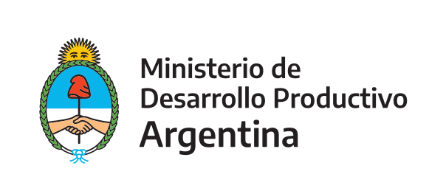 | Programa de Apoyo a la Competitividad (PAC)

 | Secretaría de la Pequeña y Mediana Empresa y los Emprendedores

Formulario PROYECTO Py-DISEÑO E INNOVACIÓN

Objetivo general del proyecto
El proyecto o la IP se encuentra dentro del siguiente objetivo general |  | -Diseño de estrategia de comunicación visual

(Marque con una X o detalle según corresponda en la celda correspondiente) |  | -Diseño de productos y/ó de líneas de productos.

 |  | (En caso de haber seleccionado otros aspectos, detalle en esta celda)

Continuar en pestaña "Datos proyecto"

